con
Turma: | COLÉGIO ESTADUAL DE TEMPO INTEGRAL DE BARRA DO CHOÇA
EMMAT3C MATUTINO | Educação para a esperança e transformação!
 | RESULTADO PARCIAL DE DESEMPENHO DE ALUNOS
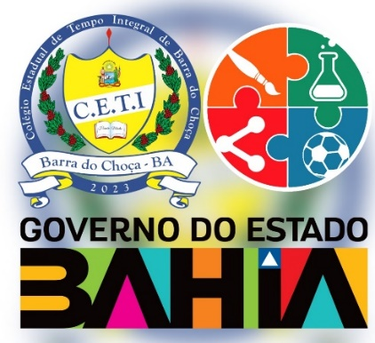 | BIOLOGIA | DIVERSIFICADA I | EDUCACAO FISICA | FILOSOFIA | FISICA | GEOGRAFIA | HISTORIA | LINGUA ESTRANGEIRA MODERNA | LINGUA PORTUGUESA | MATEMATICA | QUIMICA | SOCIOLOGIA | SITUAÇÃO

